关系图
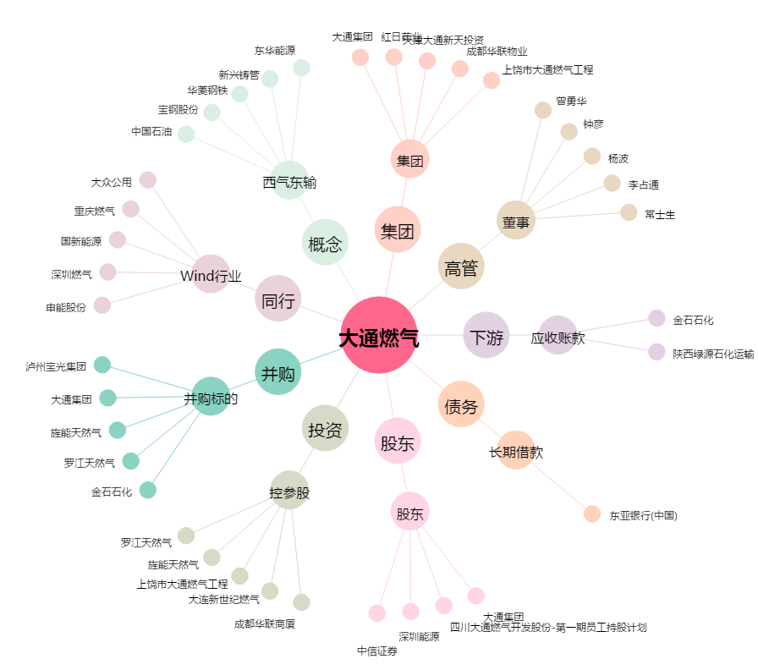
大通燃气[000593.SZ] - 关系概览图

